Deckblatt
Zentrum für Europäische Wirtschaftsforschung (ZEW)

Informationsquellen für Innovationen
Ergebnisse der jährlichen Innovationserhebung für das produzierende Gewerbe und ausgewählte Dienstleistungsbranchen in Deutschland



Ausgabe 2018

Veröffentlichung: 26. 11. 2018

Kontakt:
Christian Rammer
E-Mail: rammer@zew.de
Telefon: +49 (0)621 1235 184

© Zentrum für Europäische Wirtschaftsforschung (ZEW), 2018

Einführung
 | Einführung

 | 1. Fragenprogramm
 | Fragen zu Schutzmaßnahmen des intellektuellen Eigentums sind in jeder zweiten Erhebungswelle der Innovationserhebung enthalten.

 | 2. Frageformulierung in den einzelnen Erhebungswellen
 | Erhebung 2009
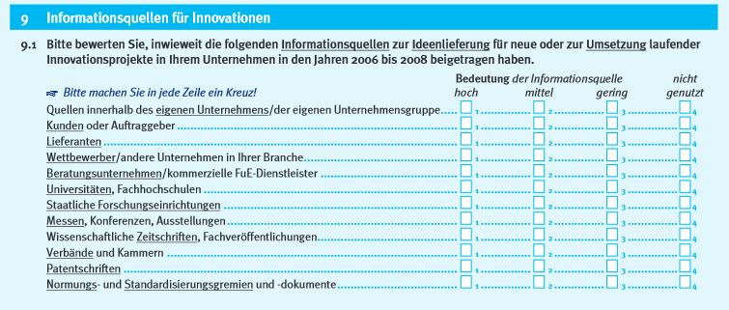

 | Erhebung 2013
 | 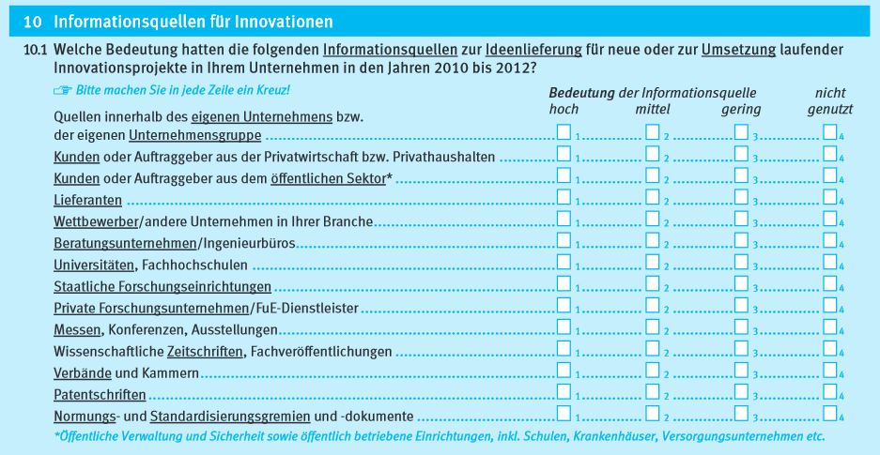

 | Erhebung 2017
 | 